WebAPIログローテーションバッチ(月次)
WebAPIログローテーションバッチ(月次)の起動タスク設定

・開発計画表 WebAPI を公開する Web サーバ（fgnt157）にリモートアクセスします。

 | 1. [スタート・メニュー] → [すべてのプログラム] → [アクセサリ] より [リモート ディスクトップ] を起動します。

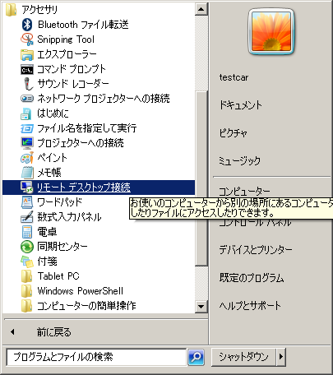

 | 2. [コンピューター] を入力し、[接続] ボタンを押下します。

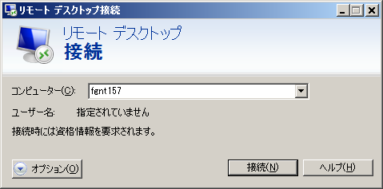

※fgnt157 へのリモート接続で使用される資格情報については管理者にお問い合わせください。

・開発計画表 WebAPI を公開する Web サーバ（fgnt157）にて、WebAPIログローテーションバッチ(月次)のタスクを設定します。

 | 1. [スタート・メニュー] → [管理ツール] より [タスク スケジューラ] を起動します。

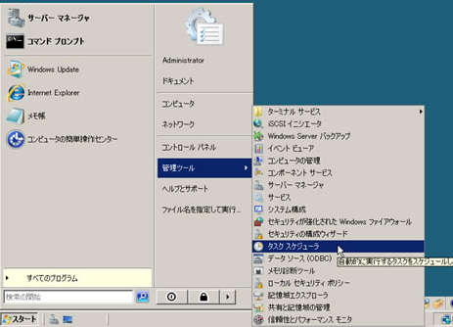

 | 2. 左ペインで [タスク スケジューラ ライブラリ] を選択し、右ペインの [基本タスクの作成ウィザード] を起動します。

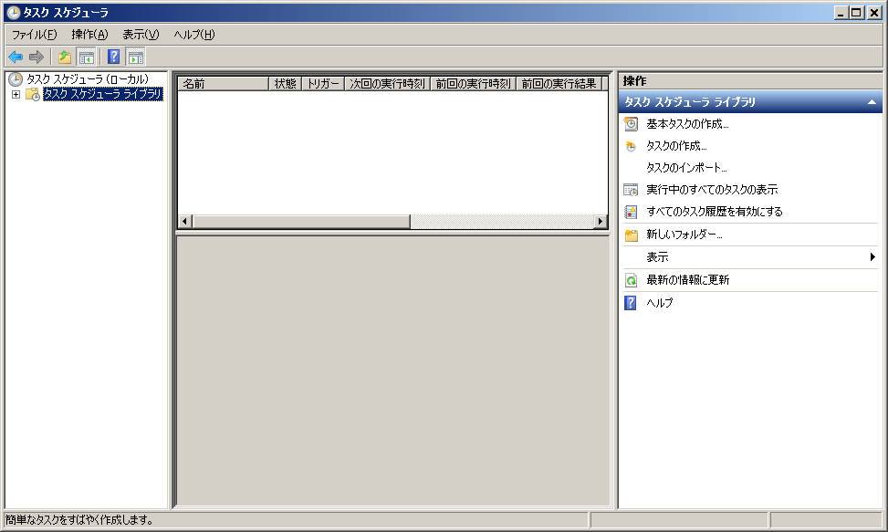

 | 3. [名前] にバッチ名を入力し、[次へ] ボタンを押下します。

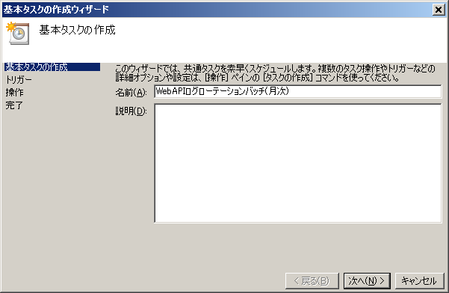

 | 4. [いつタスクを開始しますか?] で [毎月] を選択し、[次へ] ボタンを押下します。

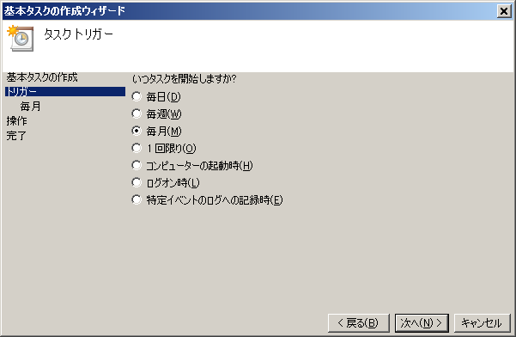

 | 5. [月] で [<すべての月を選択>] をチェックします。

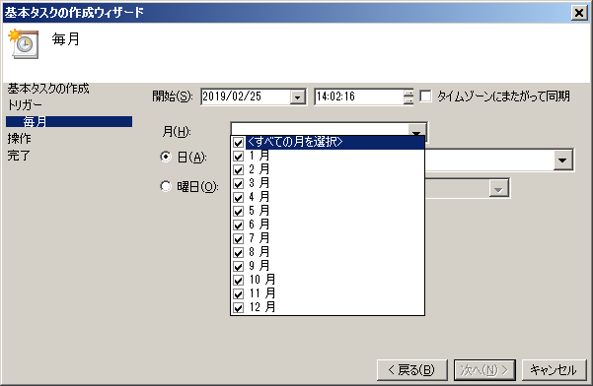
※実行時刻の指定はこちらで併せて行います。

 | 6. [日] で [1] をチェックします。

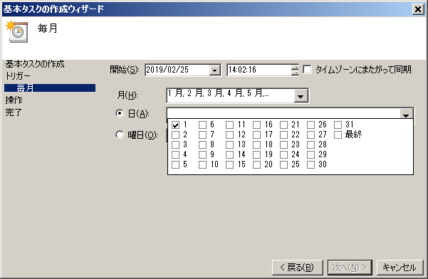

 | 7. [次へ] を押下します。

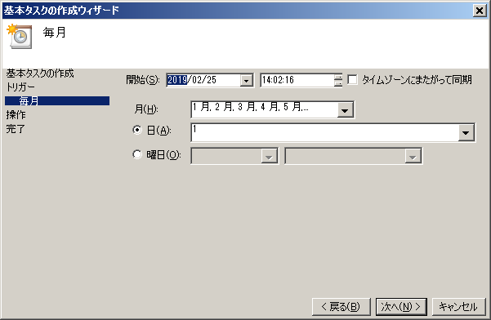

 | 8. [タスクでどの操作を実行しますか?] で [プログラムの開始] を選択し、[次へ] ボタンを押下します。

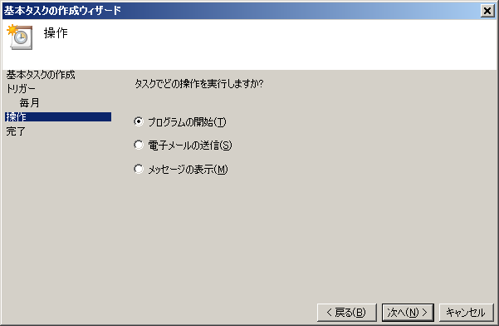

 | 9. [プログラム/スクリプト] に起動するバッチスクリプトのパスを入力し、[次へ] ボタンを押下します。

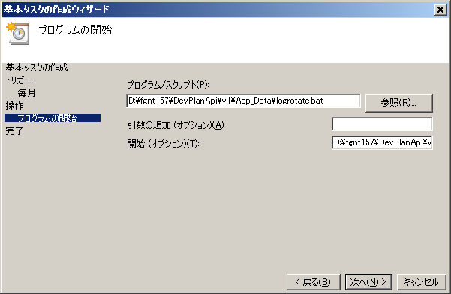
・本番環境バッチファイルパス D:\DevPlanApi\v2\App_Data\loglotate.bat

・本番環境バッチ作業フォルダパス D:\DevPlanApi\v2\App_Data\

 | 10. 最後に設定内容を確認し、完了ボタンを押下します。

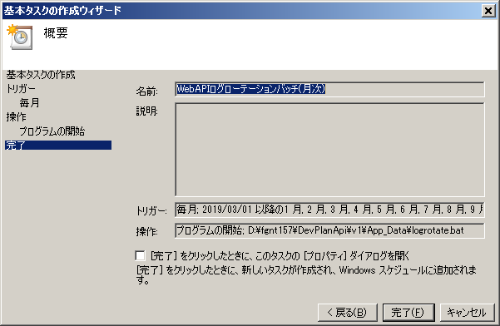

 | 11. ウィザードが閉じられ、一覧にタスクが正しく表示されたことを確認します。

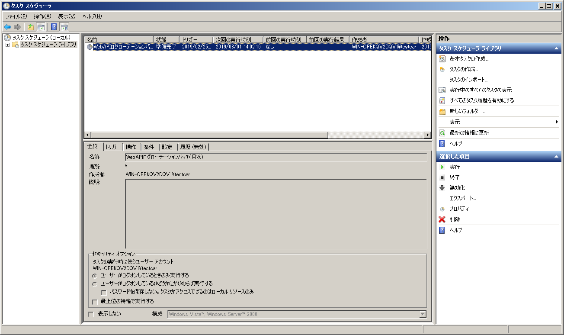

 | 12. 一覧のタスクを右クリックし、[プロパティ] を選択します。

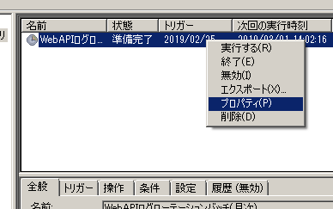

 | 13. [ユーザーがログオンしているかどうかにかかわらず実行する] を選択し、[OK] ボタンを押下します。

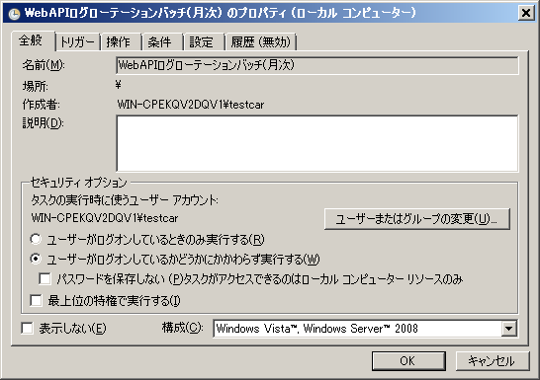

※バッチの動作を確認するための操作となります。実際にバッチが起動され、過去のログファイルが削除されることにご注意ください。
 | 15. 最後に、一覧のタスクを右クリックし、[実行する] を選択し、タスクを実行します。

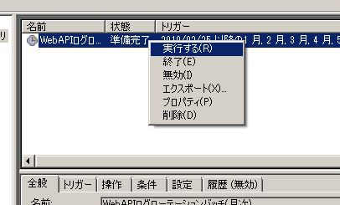

 | 16. 一覧の余白を右クリックし、[最新の情報に更新] を選択します。

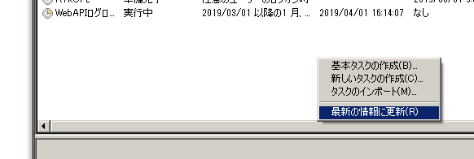

 | 17. 一覧の [前回の実行時刻] が表示され、[前回の実行結果] に「この操作を正しく終了しました。」と表示されれば、バッチ動作の確認は終了です。

